目录
查看
1 | 安装JDK

查看
2 | 安装Scala

查看
3 | 安装Mongodb， 启动服务，相关查询语法

查看
4 | 安装Git，下载开发项目

查看
5 | 配置play环境

查看
6 | 启动 [database]，初始化数据库数据

查看
7 | 启动[portal]，运行前台项目

查看
8 | 启动[manager]，运行后台项目

查看
9 | 环境整合

查看
10 | 正常项目运行

查看
11 | 环境问题整理

Java-install
返回主页
简要概述
从 Java 主页: http://www.java.com/ 下载 Java包,安装后配置相关环境变量

步骤如下
①java安装
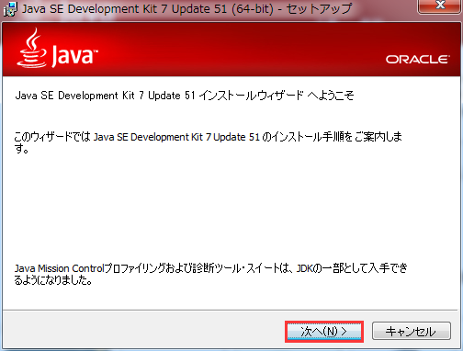

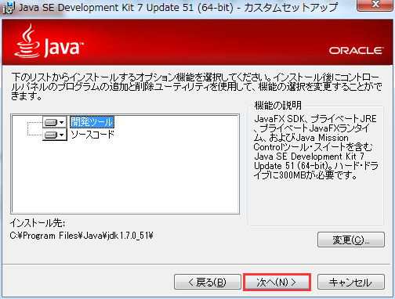

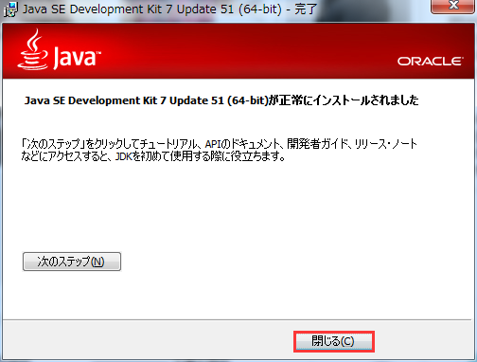

②环境变量配置

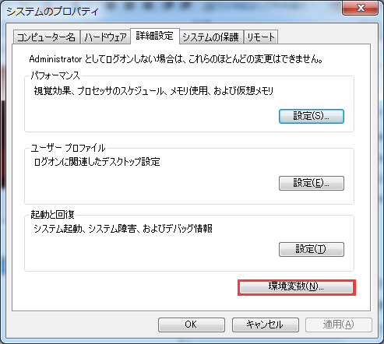

 | 新规JAVA_HOME |  | 参数值： | C:\Program Files\Java\jdk1.7.0_51
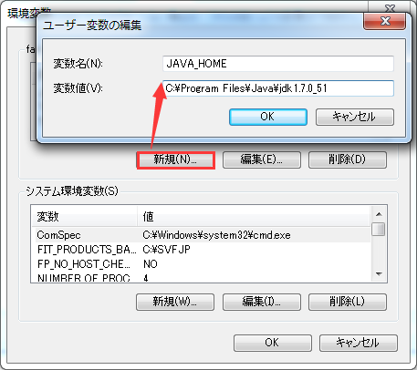

 | 新规CLASSPATH |  | 参数值： | .;%JAVA_HOME%\lib;%JAVA_HOME%\lib\dt.jar;%JAVA_HOME%\lib\tools.jar
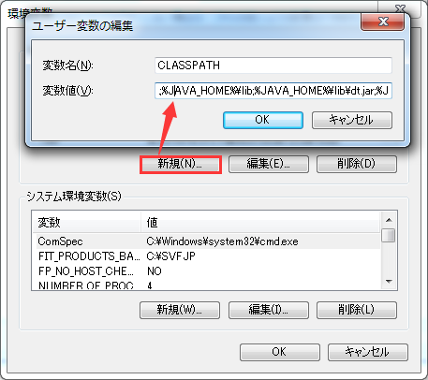

 | Path追加 |  | 参数值： | %JAVA_HOME%\bin;
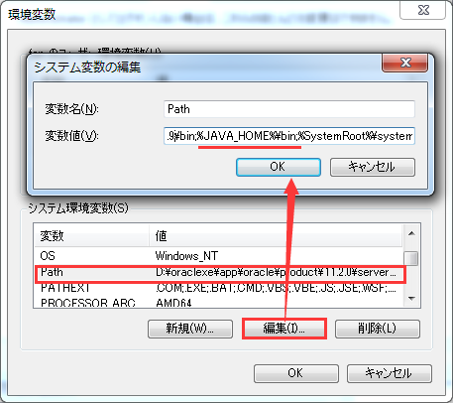

③环境测试
 | windows + R 输入cmd 启动命令行
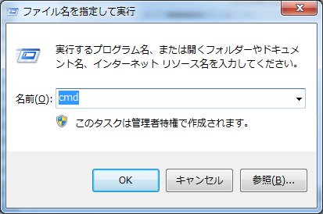

 | 在cmd输入java-version/java/javac查看是否安装成功
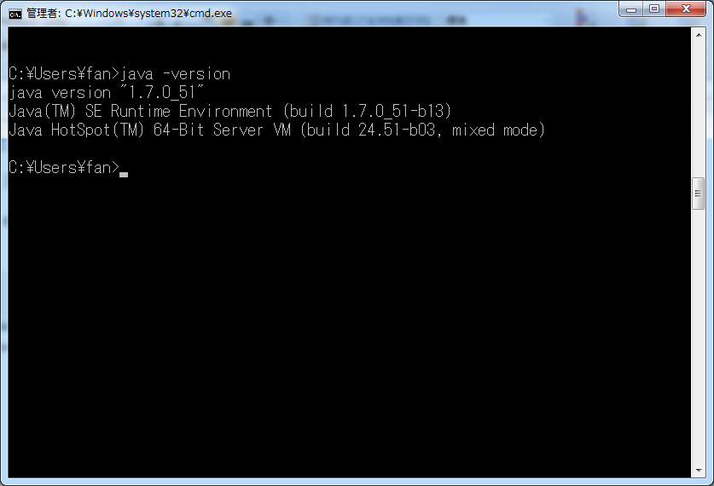

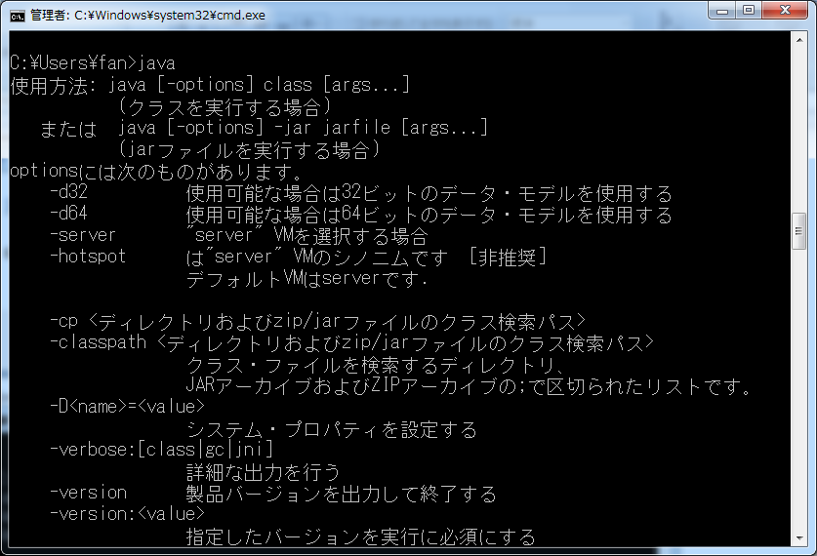

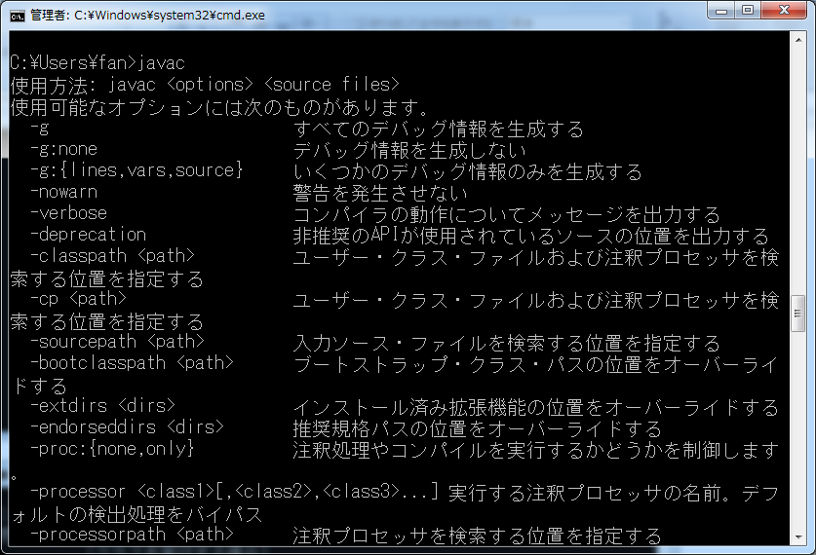

 | 上述命令执行如果出现:
 |  | “'java' 不是内部或外部命令，也不是可运行的程序或批处理文件。”
 | 则环境变量配置失败

Scala-install
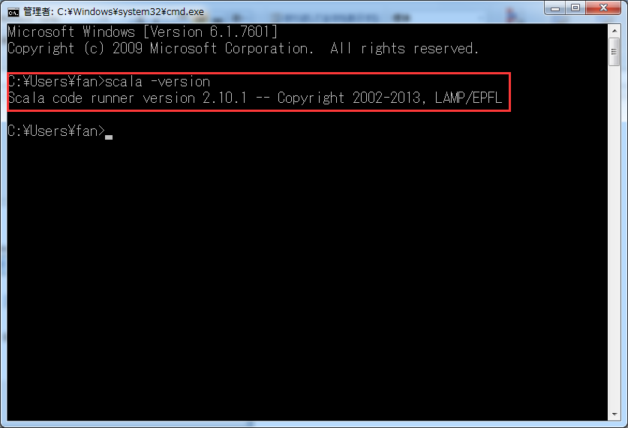
返回主页
简要概述
从 Scala 主页: http://www.scala-lang.org/ 下载 Scala 包,安装后将其bin地址添加到环境变量

步骤如下
①Scala安装

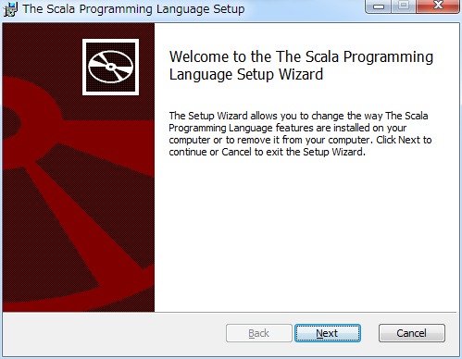

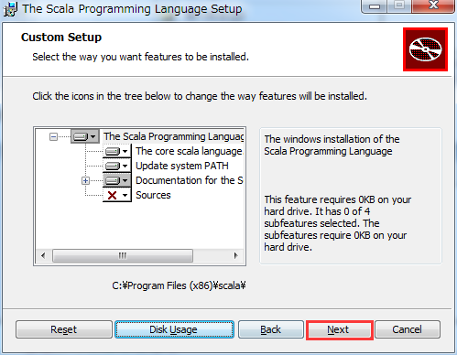

 | 继续NEXT。。。

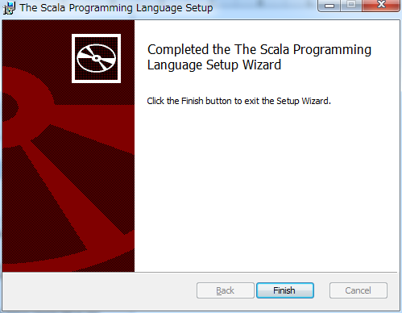

②环境变量配置

 | Path追加 | 参数值： | ;C:\Program Files (x86)\scala\bin;
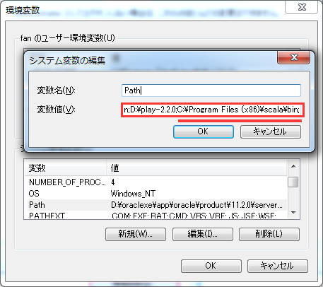

③环境测试
 | windows + R 输入cmd 启动命令行

 | 在cmd输入scala -version查看是否安装成功

Mongodb-install
返回主页
install mongodb and start the mongod service.
 | 3.1 下载mongodb
 | MongoDB最新版本下载在官网的DownLoad菜单下：http://www.mongodb.org/downloads
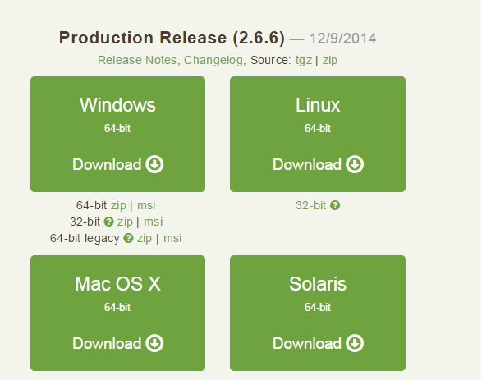
 | 在下方选择zip版本

 | 3.2 mongodb的安装
 | 1.解压你下载的文件mongodb-win32-x86_64-2008plus-2.6.6.zip 并且在C盘创建如下目录 C:\Program Files\mongodb,然后
 | 将解压后的Bin文件Copy to 此文件夹下

 | 2.在C:\Program Files\mongodb 下建立Data文件夹 C:\Program Files\mongodb\data ,然后在data下分别建再立db,log两个文件夹
 | 现在你的mongodb下应该有如下文件夹:
 | C:\Program Files\mongodb\bin
 | C:\Program Files\mongodb\data\db
 | C:\Program Files\mongodb\data\log

 | 3.在log文件夹下创建一个日志文件MongoDB.log，即C:\Program Files\mongodb\data\log\MongoDB.log

 | 4.运行cmd.exe 进入DOS命令界面 进入mongodb下的bin目录
 | cd C:\Program Files\mongodb\bin

 | 5.运行以下语句进行安装
 | C:\Program Files\mongodb\bin>mongod -dbpath "C:\Program Files\mongodb\data\db"

 | 执行此命令即将mongodb的数据库文件创建到C:\Program Files\mongodb\data\db 目录，不出意外的会看到命令最后一行sucess的成功提示

 | 此时数据库就已启动，该界面为Mongo的启动程序，关闭后可直接双击bin下的mongod.exe (注意是d，这个是启动程序）
 | 启动程序开启后，再运行mongo.exe 程序（注意没有d) ，界面如下

 | 可以执行show dbs; 进行简单的运行

 | 此时你会注意到如果想要执行mongodb那么每次都要执行Bin目录下的mongod来启动程序比较麻烦
 | 还有种比较简单的方法那就是把mongodb配置成 windows service

 | 3.3 把mongodb配置成 windows service
 | 如果之前你是按照上面的配置进行的,那么只需要执行以下步骤就可以配置成windows service
 | 1.点击"开始" 以管理员的身份运行CMD,进入MongoDB所在的目录

 | 2.执行以下语句
 | mongod --logpath "C:\Program Files\mongodb\data\log\MongoDB.log"
 | --logappend --dbpath "C:\Program Files\mongodb\data\db" --directoryperdb --serviceName MongoDB --install

 | 此时已经功配置Mongodb service
 | >NET START MongoDB (开启服务）
 | >NET stop MongoDB (关闭服务)

 | PS:如果你之前已经安装过mongodb但是 不在C:\program Files\mongodb下那么还可以通过以下方式配置windows service
 | 要执行的语句: |  | mongod --logpath "C:\Program Files\mongodb\data\log\MongoDB.log" --logappend
 |  |  | --dbpath "C:\Program Files\mongodb\data\db" --directoryperdb --serviceName MongoDB --install
 | 分析 1. 需要创建"C:\Program Files\mongodb\data\log\MongoDB.log"
 |  |  | 和"C:\Program Files\mongodb\data\db"的文件和文件夹用来存放日志和DB
 | 2. service的名称为MongoDB,所以运行前,先"右击"[我的电脑],点击[管理],再点击左侧最下方的[服务]在右侧的展开栏中查找是否有MongoDB
 |  | 如果存在,那么在注册表中删除 运行cmd,输入"regrdit"回车 然后在 HKEY_LOCAL_MACHINE\SYSTEM\CurrentControlSet\services
 |  | 里确认没有MongoDB的服务。有直接删除这个文件夹
 |  | 并且以"管理员"的身份执行cmd 运行: [sc delete 服务名 ] 来删除服务
 | 3.开始安装
 | ① | 点击"开始" 以管理员的身份运行CMD,进入MongoDB所在的目录
 | ② 直接粘贴 D:\MongoDB\bin>mongod --logpath "C:\Program Files\mongodb\data\log\MongoDB.log" --logappend
 |  | --dbpath "C:\Program Files\mongodb\data\db" --directoryperdb --serviceName MongoDB --install
 |  | 就OK 了

 | 3.4 mongodb的基本命令使用
 | 输入help可以查看基本的操作命令:
 | show dbs:显示数据库列表
 | show collections：显示当前数据库中的集合（类似关系数据库中的表）
 | show student：显示用户
 | use <db name>：切换当前数据库，这和MS-SQL里面的意思一样
 | db.help()：显示数据库操作命令，里面有很多的命令
 | db.foo.help()：显示集合操作命令，同样有很多的命令，foo指的是当前数据库下，一个叫foo的集合，并非真正意义上的命令
 | db.foo.find()：对于当前数据库中的foo集合进行数据查找（由于没有条件，会列出所有数据）
 | db.foo.find( { a : 1 } )：对于当前数据库中的foo集合进行查找，条件是数据中有一个属性叫a，且a的值为1
 | MongoDB没有创建数据库的命令，但有类似的命令。
 | 如：如果你想创建一个“myTest”的数据库，先运行use myTest命令，之后就做一些操作（如：db.createCollection('user')）,据库。
 | 这样就可以创建一个名叫“myTest”的数
 | 数据库常用命令
 | 1、Help查看命令提示
 | help
 | db.help();
 | db.yourColl.help();
 | db.youColl.find().help();
 | rs.help();

 | 2、切换/创建数据库
 | use yourDB; 当创建一个集合(table)的时候会自动创建当前数据库

 | 3、查询所有数据库
 | show dbs;

 | 4、删除当前使用数据库
 | db.dropDatabase();

 | 5、查看当前使用的数据库
 | db.getName();
 | db; db和getName方法是一样的效果，都可以查询当前使用的数据库

 | 6、显示当前db状态
 | db.stats();

 | 7、当前db版本
 | db.version();

 | Collection聚集集合
 | 1、创建一个聚集集合（table）
 | db.createCollection(“collName”, {size: 20, capped: 5, max: 100});

 | 2、得到指定名称的聚集集合（table）
 | db.getCollection("account");

 | 3、得到当前db的所有聚集集合
 | db.getCollectionNames();

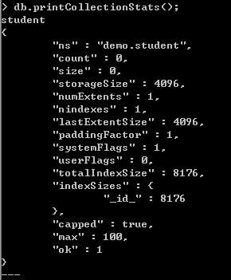
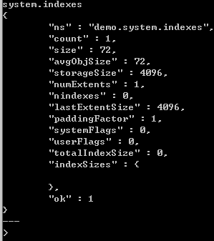
 | 4、显示当前db所有聚集索引的状态
 | db.printCollectionStats();

 | 用户相关
 | 1、添加一个用户
 | db.addUser("name");
 | db.addUser("userName", "pwd123", true); 添加用户、设置密码、是否只读

 | 2、数据库认证、安全模式
 | db.auth("userName", "123123");

 | 3、显示当前所有用户
 | show student;

 | 4、删除用户
 | db.removeUser("userName");

 | 查看聚集集合基本信息
 | 1、查看帮助 db.yourColl.help();
 | 2、查询当前集合的数据条数 db.yourColl.count();
 | 3、查看数据空间大小 db.student.dataSize();
 | 4、得到当前聚集集合所在的db db.student.getDB();
 | 5、得到当前聚集的状态 db.student.stats();
 | 6、得到聚集集合总大小 db.student.totalSize();
 | 7、聚集集合储存空间大小 db.student.storageSize();
 | 8、Shard版本信息 db.student.getShardVersion()
 | 9、聚集集合重命名 db.student.renameCollection("student"); 将student重命名为student
 | 10、删除当前聚集集合 db.student.drop();

 | 聚集集合查询
 | 1、查询所有记录
 | db.student.find();
 | db.student.find();
 | 相当于：select* from student;
 | 默认每页显示20条记录，当显示不下的情况下，可以用it迭代命令查询下一页数据。注意：键入it命令不能带“；”
 | 但是你可以设置每页显示数据的大小，用DBQuery.shellBatchSize= 50;这样每页就显示50条记录了。

 | 2、查询去掉后的当前聚集集合中的某列的重复数据
 | db.student.distinct("name");
 | 会过滤掉name中的相同数据
 | 相当于：select distict name from student;

 | 3、查询age = 22的记录
 | db.student.find({"age":17});
 | 相当于： select * from student where age = 17;

 | 4、查询age > 20的记录
 | db.student.find({age: {$gt: 20}});
 | 相当于：select * from student where age >20;

 | 5、查询age < 22的记录
 | db.student.find({age: {$lt: 20}});
 | 相当于：select * from student where age <20;

 | 6、查询age >= 25的记录
 | db.student.find({age: {$gte: 25}});
 | 相当于：select * from student where age >= 25;

 | 7、查询age >= 22的记录
 | db.student.find({age: {$gte: 22}});

 | 8、查询age >22并且 age <=25
 | db.student.find({age: {$gte: 22, $lte: 25}});

 | 9、查询name中包含x的数据
 | db.student.find({name: /x/});

 | 10、查询name中以mongo开头的
 | db.student.find({name: /^xr/});
 | select * from student where name like ‘xr%’;

 | 11、查询指定列name、age数据
 | db.student.find({}, {name: 1, age: 1});
 | 相当于：select name, age from student;
 | 当然name也可以用true或false,当用ture的情况下河name:1效果一样，如果用false就是排除name，显示name以外的列信息。

 | 12、查询指定列name、age数据, age >22
 | db.student.find({age: {$gt: 22}}, {name: 1, age: 1});
 | 相当于：select name, age from student where age >22;

 | 13、按照年龄排序
 | 升序：db.student.find().sort({age: 1});
 | 降序：db.student.find().sort({age: -1});

 | 14、查询name =xxx age = 22的数据
 | db.student.find({name: 'zhangsan', age: 22});
 | 相当于：select * from student where name = ‘xxx’ and age = ‘22’;

 | 15、查询前2条数据
 | db.student.find().limit(2);
 | 相当于：selecttop 2 * from student;

 | 16、查询2条以后的数据
 | db.student.find().skip(2);
 | 相当于：select * from student where id not in (
 | selecttop 2 * from student
 | );

 | 17、查询在2-2之间的数据(以2条数据分页,查询第2页的数据)
 | db.student.find().limit(2).skip(2);
 | 可用于分页，limit是pageSize，skip是第几页*pageSize

 | 18、or与 查询
 | db.student.find({$or: [{age:22}, {age: 17}]});
 | 相当于：select * from student where age =22 or age = 17;

 | 19、查询第一条数据
 | db.student.findOne();
 | 相当于：selecttop 1 * from student;
 | db.student.find().limit(1);

 | 20、查询某个结果集的记录条数
 | db.student.find({age: {$gte: 22}}).count();
 | 相当于：select count(*) from student where age >= 22;

 | 21、按照某列进行排序
 | db.student.find({sex: {$exists: true}}).count();
 | 相当于：select count(sex) from student;

 | 索引
 | 1、创建索引
 | db.student.ensureIndex({name: 1});
 | db.student.ensureIndex({name: 1, ts: -1});

 | 2、查询当前聚集集合所有索引
 | db.student.getIndexes();

 | 3、查看总索引记录大小
 | db.student.totalIndexSize();

 | 4、读取当前集合的所有index信息
 | db.student.reIndex();

 | 5、删除指定索引
 | db.student.dropIndex("name_1");

 | 6、删除所有索引索引
 | db.student.dropIndexes();

 | 修改、添加、删除集合数据
 | 1、添加
 | db.student.save({name: ‘zhangsan’, age: 28, sex: female});
 | 添加的数据的数据列，没有固定，根据添加的数据为准

 | 2、修改
 | db.student.update({age: 25}, {$set: {name: 'changeName'}}, false, true);
 | 相当于：update student set name = ‘changeName’ where age = 25;

 | db.student.update({name: 'zhangsan}, {$inc: {age: 50}}, false, true);
 | 相当于：update student set age = age + 50 where name = ‘Lisi’;

 | db.student.update({name: 'zhangsan'}, {$inc: {age: 50}, $set: {name: 'test'}}, false, true);
 | 相当于：update student set age = age + 50, name = ‘hoho’ where name = ‘Lisi’;

 | 3、删除
 | db.student.remove({age: 108});

 | 1、简单Hello World
 | print("Hello World!");
 | 这种写法调用了print函数，和直接写入"Hello World!"的效果是一样的；

 | 2、将一个对象转换成json
 | tojson(new Object());
 | tojson(new Object('a'));

 | 3、循环添加数据
 | > for (var i = 0; i < 30; i++) {
 | ... db.student.save({name: "u_" + i, age: 22 + i, sex: i % 2});
 | ... };
 | 这样就循环添加了30条数据，同样也可以省略括号的写法
 | > for (var i = 0; i < 30; i++) db.student.save({name: "u_" + i, age: 22 + i, sex: i % 2});
 | 也是可以的，当你用db.student.find()查询的时候，显示多条数据而无法一页显示的情况下，可以用it查看下一页的信息；

 | 4、find 游标查询
 | >var cursor = db.student.find();
 | > while (cursor.hasNext()) {
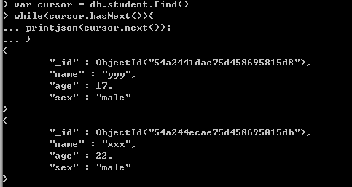
 | printjson(cursor.next());
 | }

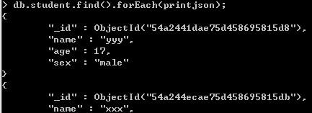
 | 5、forEach迭代循环
 | db.student.find().forEach(printjson);
 | forEach中必须传递一个函数来处理每条迭代的数据信息

 | 6、将find游标当数组处理
 | var cursor = db.student.find();
 | cursor[4];
 | 取得下标索引为4的那条数据
 | 既然可以当做数组处理，那么就可以获得它的长度：cursor.length();或者cursor.count();
 | 那样我们也可以用循环显示数据
 | for (var i = 0, len = c.length(); i < len; i++) printjson(c[i]);

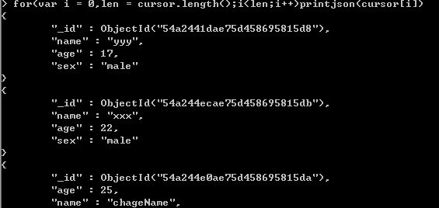

 | 7、将find游标转换成数组
 | > var arr = db.student.find().toArray();
 | > printjson(arr[2]);
 | 用toArray方法将其转换为数组

 | 8、定制我们自己的查询结果
 | 只显示age <= 28的并且只显示age这列数据
 | db.student.find({age: {$lte: 28}}, {age: 1}).forEach(printjson);
 | db.student.find({age: {$lte: 28}}, {age: true}).forEach(printjson);
 | 排除age的列
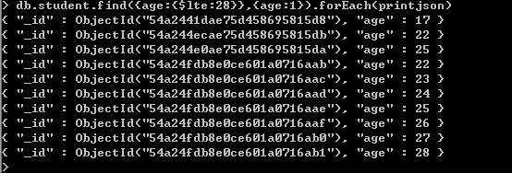
 | db.student.find({age: {$lte: 28}}, {age: false}).forEach(printjson);

RockMongo-install
返回主页
简要概述
图形化操作Mongodb软件 ： RockMongo，支持查看、导入导出

步骤如下
①安装
 | 文件地址：\\JIE-Z-PC\Share-Software\Development\Database\mongodb\rockmongo-on-windows-v0.0.4.zip
 | 下载后，解压到任意位置(解压路径不要有中文)

②启动
 | 解压位置下的rockstart.bat 双击启动
 | 账户: admin
 | 密码: admin
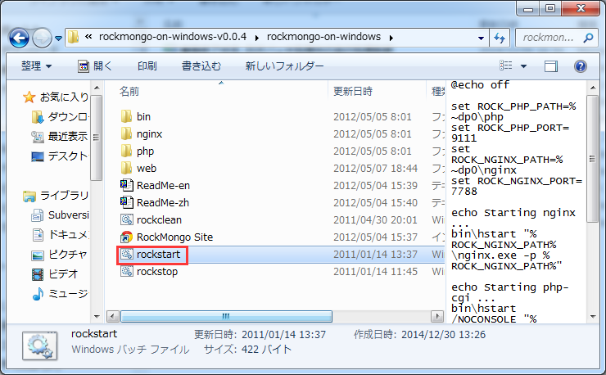

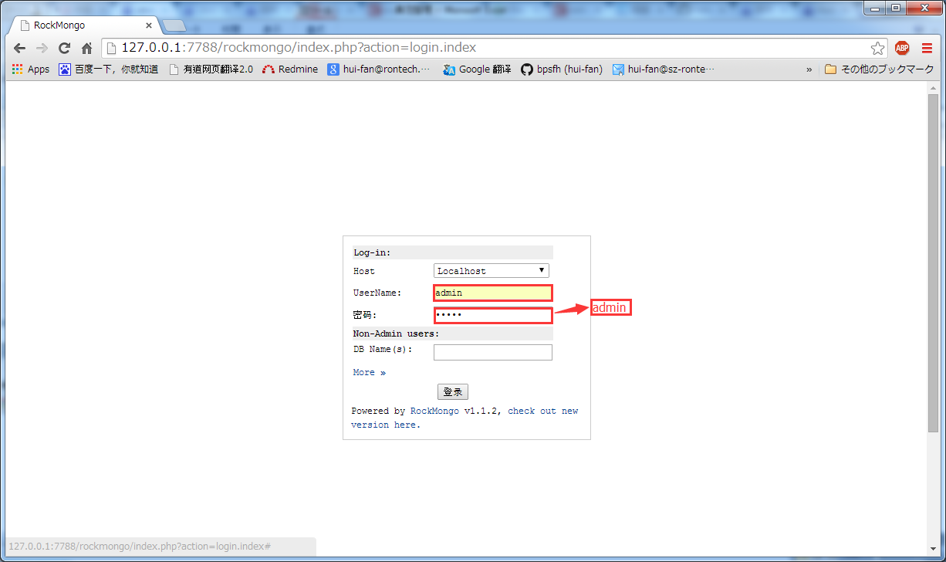

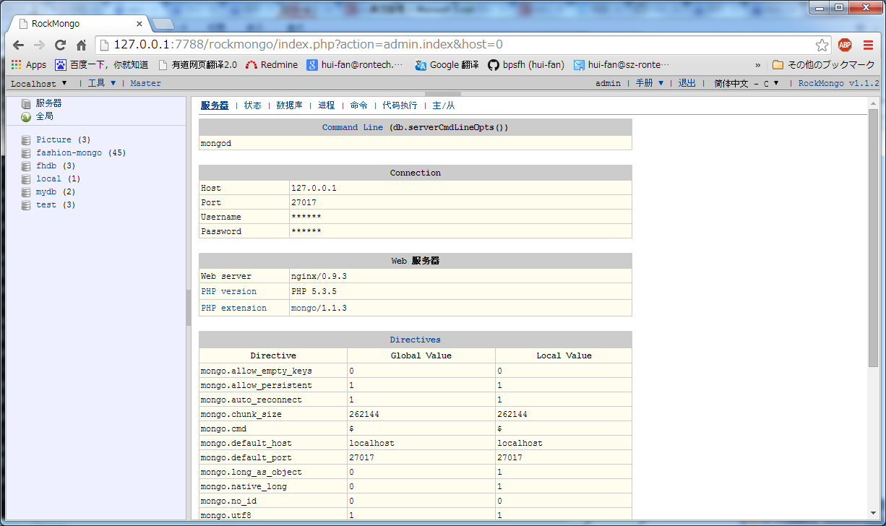

③参考指令
 | http://docs.mongodb.org/manual/reference/operator/ 官方文档
 | http://hi.baidu.com/woaidelphi/item/9e2e41216ddac33794f62b8d RockMongo查询操作用法总结[原创]

Play-install
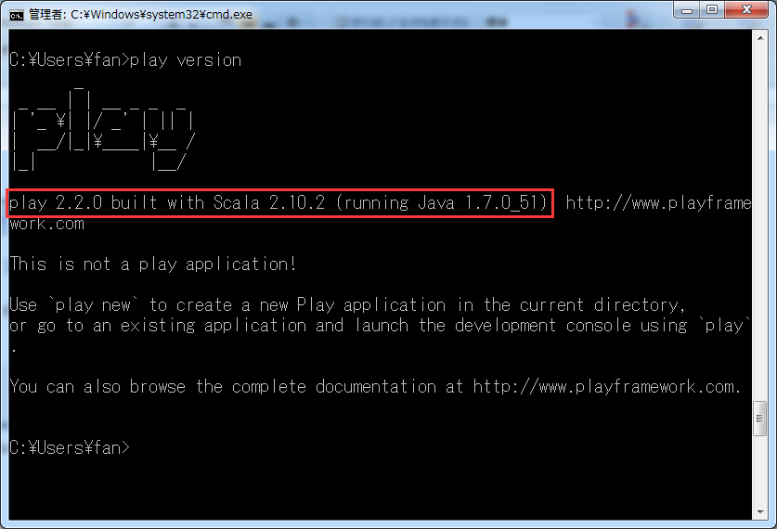
返回主页
简要概述
从play 主页: http://www.playframework.org/ 下载你想要的版本,把它解压在一个你想放置的目录下面、配置系统环境变量

步骤如下
①Play安装
 | 选择目录解压
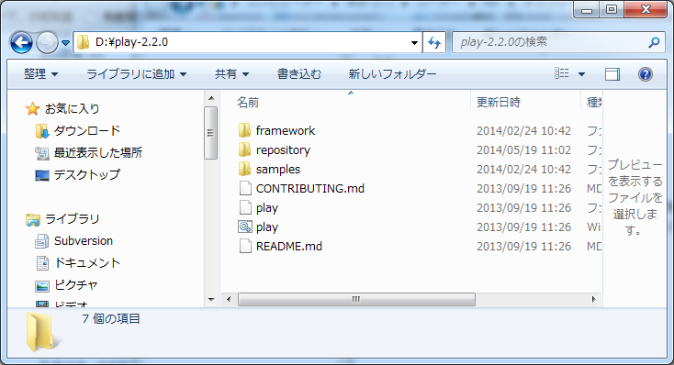

②环境变量配置

 | Path追加 | 参数值： | D:\play-2.2.0;
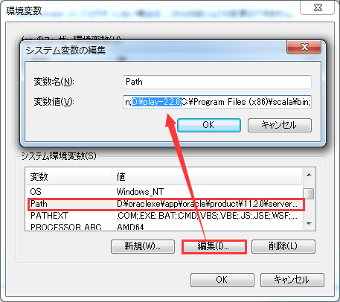

③环境测试
 | windows + R 输入cmd 启动命令行

 | 在cmd输入play查看是否安装成功

Git-install
返回主页

Database-start
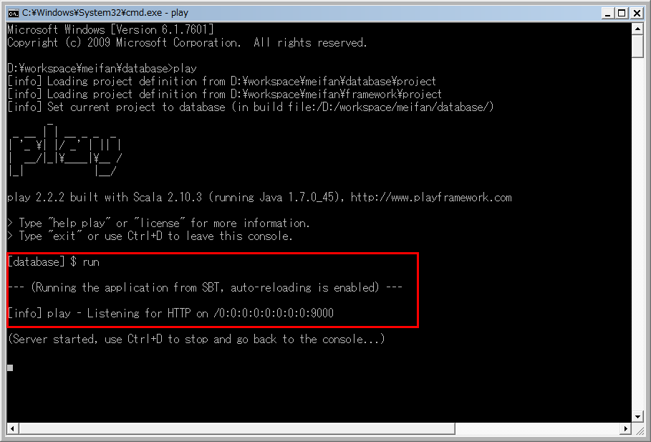
返回主页
启动 [database]
 | windows + R 输入cmd 启动命令行

 | 命令行进入需要启动的项目的目录下，执行play指令
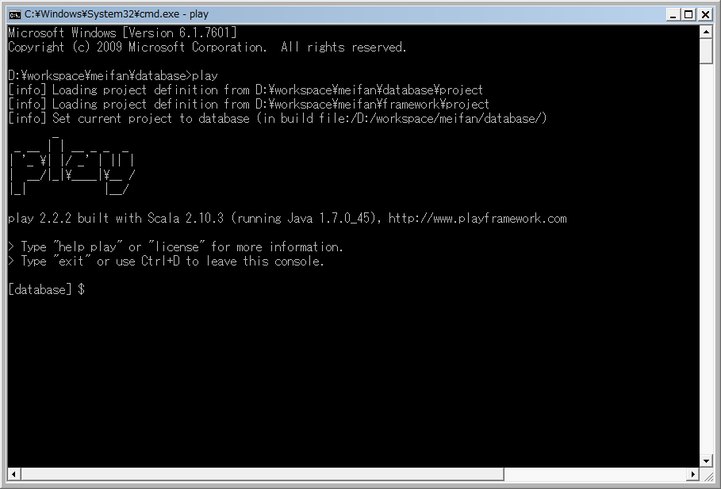

 | 命令行进入需要启动的项目的目录下，执行run指令

Portal-start
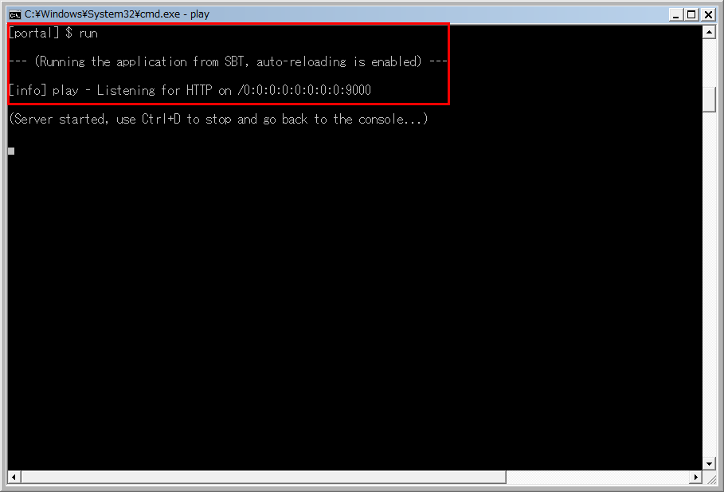
返回主页
启动 [Portal]
 | windows + R 输入cmd 启动命令行

 | 命令行进入需要启动的项目的目录下，执行play指令
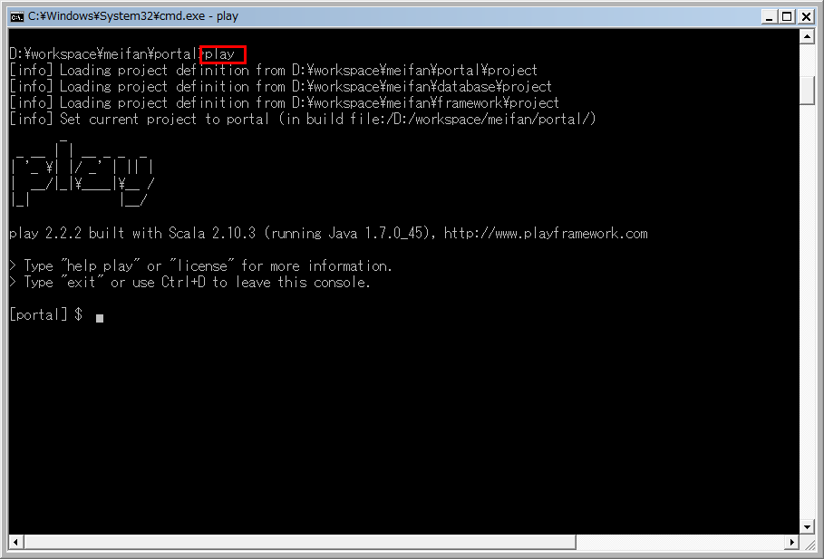

 | 命令行进入需要启动的项目的目录下，执行run指令

Manager-start
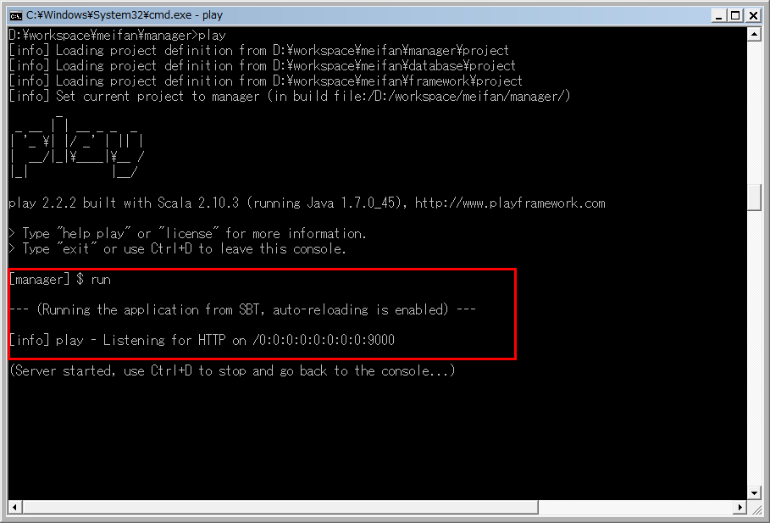
返回主页
启动 [Manager]
 | windows + R 输入cmd 启动命令行

 | 命令行进入需要启动的项目的目录下，执行play指令
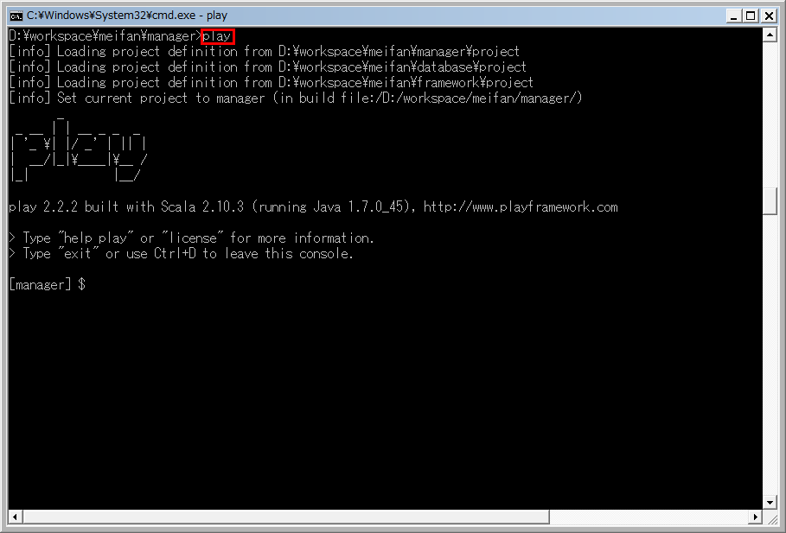

 | 命令行进入需要启动的项目的目录下，执行run指令

环境整合
返回主页
1.将项目转换成相应开发工具项目
 | ①Play转换eclipse项目时： play eclipse

 | ②Play转换idea项目时： play idea

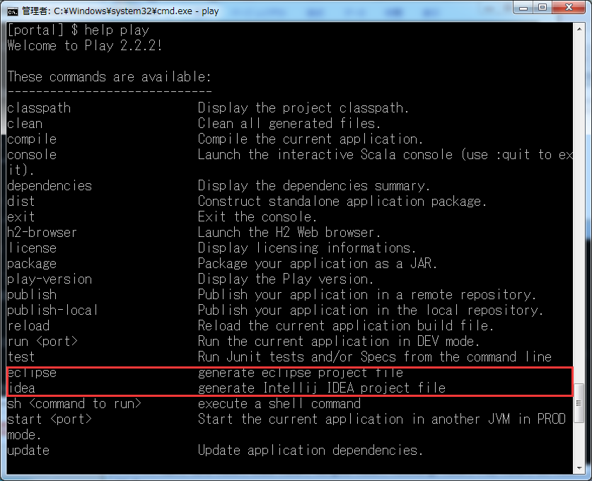

2.项目初始相关环境配置
 | 未完

项目运行

返回主页
1.数据库启动
 | windows + R 输入cmd 启动命令行

 | 命令行进入mongodb安装目录的bin文件夹下，执行mongod指令
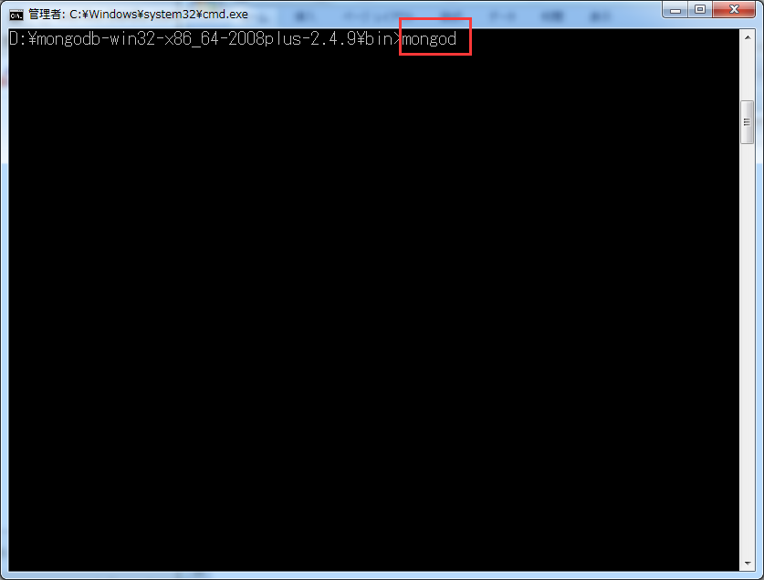

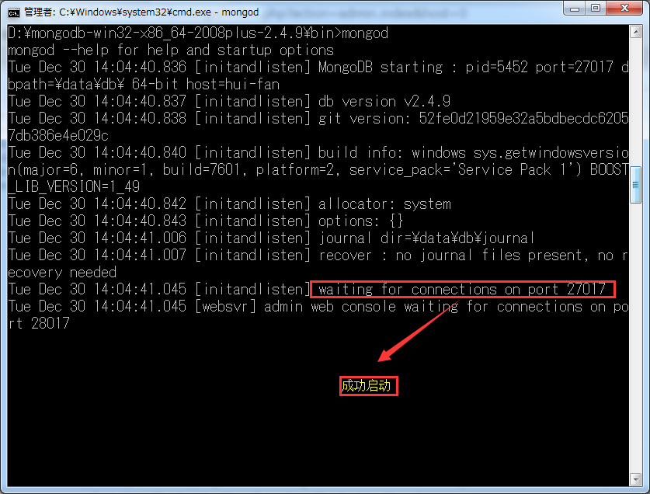

2.项目启动
 | windows + R 输入cmd 启动命令行

 | 命令行进入需要启动的项目的目录下，执行play指令

 | 命令行进入需要启动的项目的目录下，执行run指令

3.页面访问
 | 浏览器地址栏中输入 ： | localhost：9000

问题整理
返回主页
1.命令行运行java、play等之类的指令出现下列问题

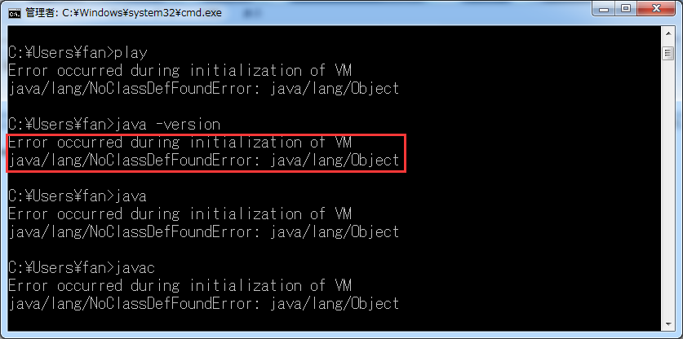

 | 原因： 查看java安装目录下，lib文件夹下没有tools.jar和jre/lib下没有rt.jar:
 | 解决方式： 从其它地方复制一个过来

